Лист1
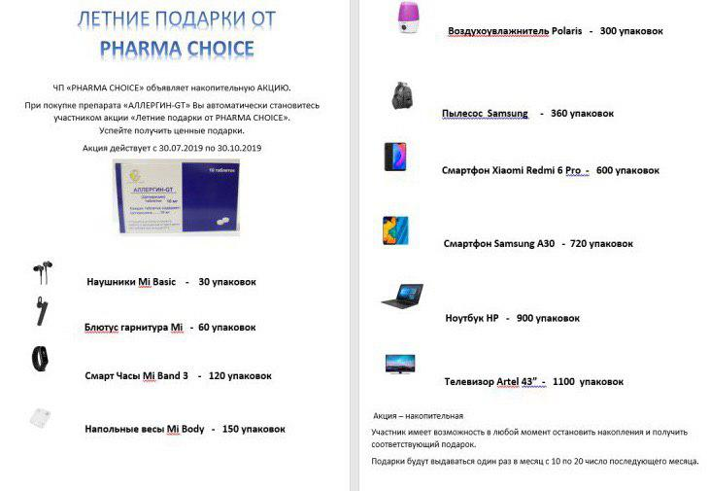
 |  |  |  |  |  |  |  | 1
Адрес: г. Ташкент, Чилонзор т. Чорбог к. 51-уй |  |  |  |  |  |  |  | 1
Код ОКЭД: 46460 |  |  |  |  |  |  |  | 1
Телефон: +998 71 207 14 41 |  |  |  |  |  |  |  | 1
Расчетный счет: 20208000200254796001 |  |  |  |  |  |  |  | 1
в ОАКБ Капиталбанк Сергилинский ф-л |  |  |  |  |  |  |  | 1
города Ташкент МФО 01042 |  |  |  |  |  |  |  | 1
Идентификационный номер(ИНН): 302699362 |  |  |  |  |  |  |  | 1
+998-97-777-48-94 Александр (офис) |  |  |  |  |  |  |  | 1
+998-90-189-39-48 Бахром (Яшнабод, Юнусобод,Чилонзор, Учтепа, Янгийул, Оккургон, Чиноз) |  |  |  |  |  |  |  | 1
+998-90-533-44-40 Ахаджон (Сергели, Бектемир, Миробод), +998-99-810-64-22 Гулмира (Олмазор) |  |  |  |  |  |  |  | 1
+998-90-124-17-77 Саидкамол(М. Улугбек, Яккасарой) +998-91-310-68-01 Нафиса (Шайхонтохур) |  |  |  |  |  |  |  | 1
+998-99-485-14-42, +998-99-485-14-43 Олеся (Таш. область) |  |  |  |  |  |  |  | 1
САМАЯ ДЕШЁВАЯ ЦЕНА НА ФАРМ РЫНКЕ !!! |  |  |  |  |  |  |  | 1
САЛЬБУТАМОЛ аэр. 100мкг/200доз. 12мл - 11 847 сум |  |  |  |  |  |  |  | 1
ЭКСКЛЮЗИВНЫЕ ПОЗИЦИИ |  |  |  |  |  |  |  | 1
№ | наименование | ориг | база | нац. % | цена | срок | производитель | 1
1 | Алоэ экстракт жидкий 1мл №10 | 100 | 2,515 | 14 | 2,857 | 01.10.2020 | "Узхимфарм" Узб. | 1
2 | Альбендазол таб. 200мг №1 | 400 | 2,500 | -8 | 2,295 | 01.06.2020 | "Узхимфарм" Узб. | 1
3 | Анальгин р-р д/ин. 50% 2мл №10 | 100 | 3,200 | 8 | 3,468 | 01.11.2021 | "Узхимфарм" Узб. | 1
4 | Анальгин таб. 0,5г №6 | 1200 | 390 | -8 | 357 | 01.04.2022 | "Узхимфарм" Узб. | 1
5 | Аскорбиновая к-та с глюк.таб. 0.1 №10 | 750 | 479 | 15 | 551 | 01.04.2020 | "Узхимфарм" Узб. | 1
6 | Аскорутин таб. №10 | 900 | 585 | 2 | 597 | 01.11.2022 | "Узхимфарм" Узб. | 1
7 | Ацетилсалициловая к-та 0,5 №10 | 750 | 430 | 2 | 439 | 01.08.2023 | "Узхимфарм" Узб. | 1
8 | Диазолин таб. 0,1гр №10 | 1400 | 1,180 | -5 | 1,117 | 01.10.2020 | "Узхимфарм" Узб. | 1
9 | Дибазол р-р д/ин. 1% 5мл №10 | 60 | 3,230 | -2 | 3,162 | 01.10.2021 | "Узхимфарм" Узб. | 1
10 | Димедрол таб. 0,05г №10 | 1000 | 1,090 | -10 | 979 | 01.05.2023 | "Узхимфарм" Узб. | 1
11 | Димедролин р-р д/ин. 1% 1мл №10 | 100 | 1,750 | 2 | 1,785 | 01.01.2022 | "Узхимфарм" Узб. | 1
12 | Йод спирт. р-р 5% 20мл | 30 | 1,464 | 10 | 1,614 | 01.04.2022 | "Узхимфарм" Узб. | 1
13 | Кальций хлорид р-р д/ин. 10% 10мл №5 | 84 | 2,000 | -14 | 1,722 | 01.11.2022 | "Узхимфарм" Узб. | 1
14 | Кардиоэффект капс. №30 (Кардиопротектор) | 140 | 25,000 | 15 | 28,750 | 01.12.2020 | "Узхимфарм" Узб. | 1
15 | Левомицетин таб. 0,5гр №10 | 1000 | 3,150 | 5 | 3,315 | 01.06.2020 | "Узхимфарм" Узб. | 1
16 | Лидокаин 1% 5мл №5 | 104 | 1,060 | 7 | 1,136 | 01.12.2020 | "Узхимфарм" Узб. | 1
17 | Лидокаин г/х 2% 2мл №10 | 100 | 1,810 | 2 | 1,846 | 01.10.2020 | "Узхимфарм" Узб. | 1
18 | Магния Сульфат 25% 5мл №5 | 144 | 1,050 | 12 | 1,173 | 01.05.2022 | "Узхимфарм" Узб. | 1
19 | Настойка боярышника 50мл | 80 | 720 | 15 | 826 | 01.06.2020 | "Узхимфарм" Узб. | 1
20 | Настойка стручкового перца 50мл |  | 900 | 15 | 1,032 | 01.05.2020 | "Узхимфарм" Узб. | 1
21 | Натрий хлорид 0,9% 5мл №5 | 80 | 1,050 | -5 | 995 | 01.04.2022 | "Узхимфарм" Узб. | 1
22 | Никотиновая к-та р-р д/ин. 1% 1мл №10 | 100 | 2,000 | -24 | 1,510 | 01.05.2021 | "Узхимфарм" Узб. | 1
23 | Новокаин 0.5% 5мл №5 | 104 | 960 | 5 | 1,010 | 01.03.2022 | "Узхимфарм" Узб. | 1
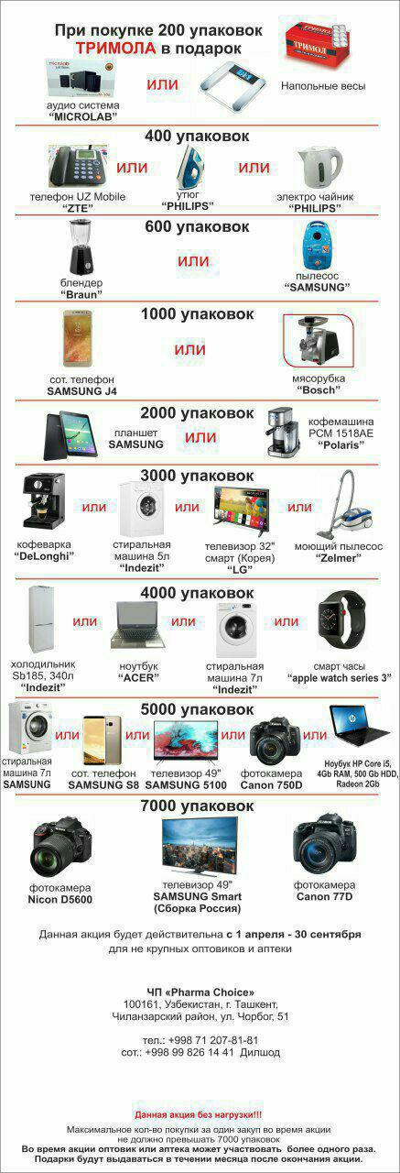
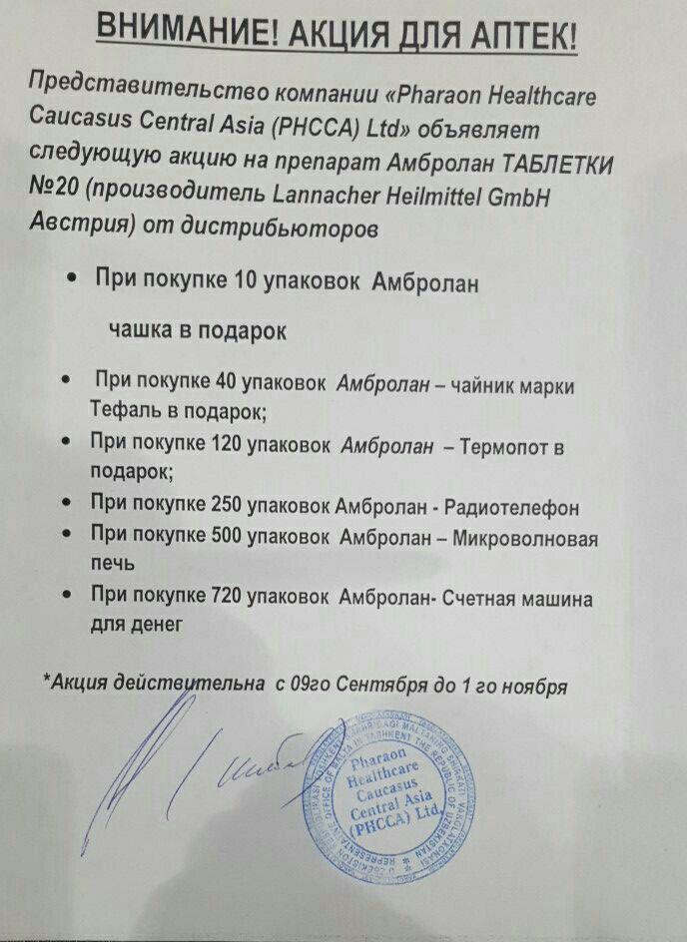
24 | Омепразол 20мг №20 | 200 | 2,200 | 15 | 2,525 | 01.04.2020 | "Узхимфарм" Узб. | 1
25 | Пирацетам 20% 5мл №5 | 104 | 1,900 | 7 | 2,030 | 01.06.2020 | "Узхимфарм" Узб. | 1
26 | Пиридоксина г/х р-р д/ин. 5% 1мл №10 | 100 | 2,524 | 9 | 2,754 | 01.08.2022 | "Узхимфарм" Узб. | 1
27 | Пустырника н-ка 50мл | 80 | 926 | 15 | 1,064 | 01.04.2023 | "Узхимфарм" Узб. | 1
28 | Рагосин таб. 0,05г №10 (Противовирус,Гепатит А,В,С) |  | 40,300 | 15 | 46,345 | 01.01.2021 | "Узхимфарм" Узб. | 1
29 | Рибоксин р-р д/ин. 2% 10мл №5 | 64 | 1,800 | 2 | 1,836 | 01.06.2021 | "Узхимфарм" Узб. | 1
30 | Сенадексин таб. №6 | 1800 | 489 | 15 | 561 | 01.05.2022 | "Узхимфарм" Узб. | 1
31 | Стрептоцид таб. 0,5г №10 | 750 | 1,000 | -18 | 816 | 01.10.2021 | "Узхимфарм" Узб. | 1
32 | Фитин таб. 0,25г №40 | 200 | 19,167 | 15 | 22,042 | 01.06.2024 | "Узхимфарм" Узб. | 1
33 | Фурациллин таб. 0,02г №10 | 1400 | 600 | 0 | 602 | 01.01.2023 | "Узхимфарм" Узб. | 1
34 | Ципрофлаксацин 500мг №10 | 200 | 2,013 | 15 | 2,314 | 01.04.2020 | "Узхимфарм" Узб. | 1
35 | Эуфиллин р-р д/ин. 2.4% 5мл №10 | 60 | 2,860 | 4 | 2,968 | 01.02.2021 | "Узхимфарм" Узб. | 1
36 | Эуфиллин р-р д/ин. 5мл №5 |  | 1,385 | 8 | 1,499 | 01.09.2021 | "Узхимфарм" Узб. | 1
37 | Эуфиллин таб. 0,15г №30 | 220 | 738 | 15 | 848 | 01.04.2022 | "Узхимфарм" Узб. | 1
НОВЫЕ ПОСТУПЛЕНИЯ |  |  |  |  |  |  |  | 1
№ | наименование | ориг | база | нац. % | цена | срок | производитель | 1
1 | 5-НОК таб. 50мг №50 | 200 | 23,295 | 15 | 26,789 | 01.01.2023 | "ЛЕК" Словения | 1
2 | IVF-C пор.5000МЕ №3 (Гонадотропин хор.) |  | 585,638 | 8 | 633,624 | 01.07.2020 | LG Chem | 1
3 | L-Цет таб. п/о 5мг №100 |  | 109,498 | 11 | 121,890 | 01.06.2021 | "Кусум Хелтхкер" Индия | 1
4 | L-Цет таб. п/о 5мг №100 |  | 109,498 | 11 | 121,890 | 01.06.2021 | "Кусум Хелтхкер" Индия | 1
5 | Абазид сусп 200мг/5мл 15мл |  | 22,000 | 5 | 23,113 | 01.10.2021 | IZIDA PHARMA LTD | 1
6 | Абазит капс. 250мг №6 |  | 20,000 | 5 | 21,012 | 01.04.2021 | IZIDA PHARMA LTD | 1
7 | Абазит капс. 500мг №3 |  | 20,000 | 5 | 21,012 | 01.04.2021 | IZIDA PHARMA LTD | 1
8 | Абактал 400мг 5мл №10 | 48 | 76,695 | 15 | 88,199 | 01.09.2020 | "ЛЕК" Словения | 1
9 | Абактал 400мг №10 | 252 | 24,929 | 15 | 28,669 | 01.09.2020 | "ЛЕК" Словения | 1
10 | Абактал 400мг №10 | 252 | 24,346 | 15 | 27,998 | 01.12.2020 | "ЛЕК" Словения | 1
11 | Абактал 400мг №10 | 252 | 24,445 | 15 | 28,112 | 01.02.2021 | "ЛЕК" Словения | 1
12 | Абилот 1.5 пор д/приг. р-ра 1.0/0.5 №1 |  | 21,522 | 13 | 24,253 | 01.01.2021 | АБИФАРМ ООО Грузия | 1
13 | Абинекс 0,5 таб. 0,5мг №8 | 160 | 66,416 | 15 | 76,378 | 01.12.2021 | "Pharm Abidi lnt" ООО | 1
14 | Абрикосовое масло 25мл | 70 | 1,650 | 10 | 2,088 | 01.09.2021 | "Mahamadjon Nurafshon" ЧП | 1
15 | Авамис назал.спрей 27.5 мкг/120 доз | 39 | 63,714 | 11 | 70,992 | 01.10.2021 | "Glaxo Smith Kline" | 1
16 | Авамис назал.спрей 27.5 мкг/120 доз | 39 | 59,251 | 15 | 68,139 | 01.06.2021 | "Glaxo Smith Kline" | 1
17 | Авексон 1гр №1 |  | 35,852 | 12 | 40,290 | 01.10.2021 | Аверси-Рационал ООО Грузия | 1
18 | Авизол-100мг капс. №1 |  | 11,429 | 4 | 11,832 | 01.07.2020 | "Avantika Medex Pvt." Индия | 1
19 | Авилон Нео р-р д/инф.1000мг/200мл | 20 | 30,000 | 0 | 30,126 | 01.06.2021 | Zeus Pharma LTD. Великобритания | 1
20 | Авилон Нео р-р д/инф.500мг/100мл |  | 20,000 | 2 | 20,400 | 01.08.2021 | Zeus Pharma LTD. Великобритания | 1
21 | Авилон Нео р-р д/инф.500мг/100мл | 25 | 20,000 | 2 | 20,400 | 01.08.2021 | Zeus Pharma LTD. Великобритания | 1
22 | Авирен таб 0,5мг №30 |  | 260,000 | 2 | 265,200 | 01.03.2021 | Zeus Pharma LTD. Великобритания | 1
23 | Авифлокс р-р д/инф. 500мг/100мл |  | 24,595 | 13 | 27,846 | 01.12.2021 | "Avantika Medex Pvt." Индия | 1
24 | Авифлокс таб. 500мг №5 |  | 27,543 | 2 | 28,050 | 01.01.2021 | "Avantika Medex Pvt." Индия | 1
25 | Адамол капс. №24 |  | 55,073 | 15 | 63,334 | 30.06.2020 | Му Линь Сэнь Узбекистан | 1
26 | Адамол капс. №24 |  | 55,073 | 15 | 63,334 | 30.06.2020 | Му Линь Сэнь Узбекистан | 1
27 | Адамол капс. №24 |  | 55,073 | 15 | 63,334 | 30.06.2020 | Му Линь Сэнь Узбекистан | 1
28 | Адамол капс. №24 |  | 55,073 | 10 | 60,710 | 30.06.2020 | Му Линь Сэнь Узбекистан | 1
29 | Адемта лиоф.пор.д/и 400мг+раст №5 |  | 217,042 | 15 | 248,722 | 01.02.2022 | Др Сертус Илач Санайи Лимитед Турция | 1
30 | Адемта таб 400 мг №20 |  | 172,322 | 15 | 197,472 | 01.12.2021 | Др Сертус Илач Санайи Лимитед Турция | 1
31 | Адено-Ritz капс. №60 | 216/12 | 56,220 | 15 | 64,652 | 01.12.2020 | "GM Pharmaceuticals Ltd" Грузия | 1
32 | Адено-Ritz капс. №60 | 216/12 | 56,290 | 15 | 64,734 | 01.04.2021 | "GM Pharmaceuticals Ltd" Грузия | 1
33 | Аденурик таб. 120мг №28 |  | 320,631 | 3 | 331,500 | 01.05.2021 | "Берлин Хеми" | 1
34 | Аджигра 100 таб.100мг №4 |  | 13,800 | -35 | 9,033 | 01.05.2021 | "Agio Pharmaceuticals" Индия | 1
35 | Аджигра 100 таб.100мг №4 |  | 13,800 | -37 | 8,646 | 01.05.2022 | "Agio Pharmaceuticals" Индия | 1
36 | Аджигра 100 таб.100мг №4 |  | 13,800 | -37 | 8,646 | 01.05.2022 | "Agio Pharmaceuticals" Индия | 1
37 | Аджизим таб. №30 |  | 11,569 | 15 | 13,305 | 01.07.2021 | "Agio Pharmaceuticals" Индия | 1
38 | Аджисепт паст.№24 ментол/эвкалипт | 120 | 11,292 | 15 | 12,985 | 01.09.2021 | "Agio Pharmaceuticals" Индия | 1
39 | Аджисепт паст.д/расс №100 классич. в банке | 24 | 42,093 | 15 | 48,407 | 01.01.2022 | "Agio Pharmaceuticals" Индия | 1
40 | Аджисепт паст.д/расс №100 мёд лимон в банке | 24 | 42,093 | 15 | 48,407 | 01.01.2022 | "Agio Pharmaceuticals" Индия | 1
41 | Аджисепт паст.д/расс №100 ментол,эвкал. в банке | 24 | 42,093 | 15 | 48,407 | 01.01.2022 | "Agio Pharmaceuticals" Индия | 1
42 | Аджисепт паст.д/расс №24 мёд лимон | 120 | 11,292 | 15 | 12,985 | 01.09.2021 | "Agio Pharmaceuticals" Индия | 1
43 | Аджисепт паст.д/расс. №24 классические | 120 | 11,292 | 15 | 12,985 | 01.09.2021 | "Agio Pharmaceuticals" Индия | 1
44 | Аджисепт паст.д/расс. №24 классические | 120 | 11,292 | 15 | 12,985 | 01.09.2021 | "Agio Pharmaceuticals" Индия | 1
45 | Аджифлюкс таб.жев.№20 |  | 12,272 | -34 | 8,160 | 01.07.2021 | "Agio Pharmaceuticals" Индия | 1
46 | Адипин таб. 10мг №30 | 224/14 | 32,621 | 11 | 36,177 | 01.11.2021 | "GM Pharmaceuticals Ltd" Грузия | 1
47 | Адипин таб. 5мг №30 | 224/14 | 19,079 | 12 | 21,391 | 01.12.2021 | "GM Pharmaceuticals Ltd" Грузия | 1
48 | Адреналин р-р д/ин. 1мг/мл 1мл №5 |  | 9,029 | 12 | 10,149 | 01.01.2022 | "Московский эндокрин." ФГУП | 1
49 | Адреналина гидротартрат 0,18% 1мл №10 | 128 | 11,773 | 6 | 12,444 | 01.05.2021 | "Здоровье" ОАО Украина | 1
50 | Аевит капс. 0,2г №20 | 200 | 4,143 | 9 | 4,529 | 01.07.2021 | "Мелиген" россия | 1
51 | Аевит капс. 0,2г №20 | 200 | 4,284 | 5 | 4,498 | 01.03.2021 | "Мелиген" россия | 1
52 | АЗ Корни р-р д/ин.1000мг/5мл 5мл №5 |  | 58,953 | 15 | 67,796 | 01.09.2021 | Coral Laboratories Ltd Индия | 1
53 | АЗ Корни р-р д/ин.1000мг/5мл 5мл №5 |  | 58,953 | 15 | 67,626 | 01.09.2021 | Coral Laboratories Ltd Индия | 1
54 | Азарга капли глаз.сусп. 5мл |  | 90,976 | 14 | 103,760 | 01.01.2021 | "Алкон Куврер" Бельгия | 1
55 | Азиаджио-500 таб. п/о 500мг №3 |  | 5,889 | 15 | 6,772 | 01.12.2021 | "Agio Pharmaceuticals" Индия | 1
56 | Азибиот таб. 250мг №6 |  | 24,490 | 15 | 28,163 | 01.08.2020 | "KRKA" Словения | 1
57 | Азибиот таб. 500мг №3 |  | 29,681 | 9 | 32,395 | 01.11.2023 | "KRKA" Словения | 1
58 | Азидиар-250 таб. №6 |  | 16,337 | 14 | 18,577 | 01.07.2021 | "Isshaan Healthcare Pvt.Ltd." Индия | 1
59 | Азидиар-500 таб. №3 |  | 16,756 | 14 | 19,120 | 01.07.2021 | "Isshaan Healthcare Pvt.Ltd." Индия | 1
60 | Азимакс MR капс. 250мг №6 |  | 6,200 | 15 | 7,130 | 01.12.2021 | "Merrymed Farm" Узб. | 1
61 | Азимакс MR капс. 250мг №6 |  | 6,200 | 7 | 6,640 | 01.04.2021 | "Merrymed Farm" Узб. | 1
62 | Азимакс MR капс. 250мг №6 |  | 6,200 | 7 | 6,640 | 01.04.2024 | "Merrymed Farm" Узб. | 1
63 | Азимакс MR сусп. 200мг/5мл 15мл |  | 6,650 | 7 | 7,120 | 01.06.2022 | "Merrymed Farm" Узб. | 1
64 | Азимакс MR сусп. 200мг/5мл 30мл |  | 7,600 | 15 | 8,740 | 01.08.2021 | "Merrymed Farm" Узб. | 1
65 | Азимакс MR сусп. 200мг/5мл 30мл | 40 | 7,600 | 7 | 8,140 | 01.08.2021 | "Merrymed Farm" Узб. | 1
66 | Азиновел 500 таб. №3 (Азитромицин) |  | 20,138 | 15 | 23,159 | 01.09.2020 | Akums Drugs & Pharmaceunitcals Ltd India | 1
67 | Азиновел сусп.15мл (Азитромицин) |  | 21,457 | 15 | 24,675 | 01.06.2020 | Akums Drugs & Pharmaceunitcals Ltd India | 1
68 | Азитоком 500 таб. №3 |  | 15,000 | 10 | 16,514 | 01.11.2021 | "Combitic global caplet Ltd" Индия | 1
69 | Азитоком капс. 250мг №6 |  | 15,750 | 2 | 16,014 | 01.09.2021 | "Combitic global caplet Ltd" Индия | 1
70 | Азитрал капс. 250мг №6 |  | 25,488 | 0 | 25,500 | 01.10.2021 | "Шрея Лайф Саенсиз" Индия | 1
71 | Азитрал капс. 250мг №6 |  | 25,488 | 0 | 25,500 | 01.10.2021 | "Шрея Лайф Саенсиз" Индия | 1
72 | Азитромицин капс. 250мг №6 | 120 | 3,050 | 9 | 3,330 | 01.09.2020 | ДХО "Nika Pharm" Узб. | 1
73 | Азитромицин капс. 500мг №3 | 120 | 2,952 | 15 | 3,395 | 01.02.2021 | ДХО "Nika Pharm" Узб. | 1
74 | Азопт гл. капли 1% 5мл |  | 74,254 | 14 | 84,691 | 01.10.2020 | "Алкон Куврер" Бельгия | 1
75 | Айкрол гл. капли 4% 10мл |  | 28,181 | 15 | 32,293 | 01.12.2021 | "Уорлд Медицин" Египет | 1
76 | Айлинда гл.капли 3мг/мл 10мл |  | 31,949 | 5 | 33,456 | 28.06.2021 | "Балканфарма" | 1
77 | Аквадетрим Вит.Д3 капли 15000МЕ/1мл 10мл | 200 | 23,810 | 9 | 25,985 | 01.04.2022 | "Медана Фарма Терполь" Польша | 1
78 | Аквадетрим Вит.Д3 капли 15000МЕ/1мл 10мл | 200 | 23,810 | 9 | 25,990 | 01.04.2022 | "Медана Фарма Терполь" Польша | 1
79 | Аквадетрим плюс Вит. А+Д3 капли 10мл |  | 25,783 | 12 | 28,988 | 01.02.2021 | "Медана Фарма Терполь" Польша | 1
80 | Аквадетрим плюс Вит. А+Д3 капли 10мл |  | 26,089 | 9 | 28,478 | 01.12.2020 | "Медана Фарма Терполь" Польша | 1
81 | Аквадетрим плюс Вит. А+Д3 капли 10мл |  | 25,783 | 10 | 28,427 | 01.02.2021 | "Медана Фарма Терполь" Польша | 1
82 | Акридерм ГК крем 15г |  | 23,525 | 15 | 27,054 | 01.04.2021 | "Акрихин" ХФК ОАО | 1
83 | Акридерм крем 0.05% 15г |  | 16,954 | 9 | 18,503 | 01.03.2023 | "Акрихин" ХФК ОАО | 1
84 | Акридерм СК мазь 15г |  | 17,822 | 15 | 20,496 | 01.12.2021 | "Акрихин" ХФК ОАО | 1
85 | Акридерм СК мазь 15г |  | 19,098 | 9 | 20,844 | 01.12.2021 | "Акрихин" ХФК ОАО | 1
86 | Акса-зол Ф р-р д/инф 200мг/100мл (Флуконазол) |  | 24,582 | 15 | 28,270 | 01.01.2022 | Axa Parenterls Ltd. India | 1
87 | Акса-зол Ф р-р д/инф 200мг/100мл (Флуконазол) |  | 24,582 | 11 | 27,285 | 01.01.2022 | Axa Parenterls Ltd. India | 1
88 | Аксазолид р-р д/инф 300мл (Линезолид) |  | 37,579 | 11 | 41,810 | 01.02.2021 | Axa Parenterls Ltd. India | 1
89 | Аксафлокс р-р д/инф 100мл (Офлоксацин) |  | 18,781 | 11 | 20,910 | 01.04.2021 | Axa Parenterls Ltd. India | 1
90 | Аксафлокс р-р д/инф 100мл (Офлоксацин) |  | 18,781 | 11 | 20,910 | 01.04.2021 | Axa Parenterls Ltd. India | 1
91 | Аксафлокс-ОД р-р д/инф 100мл (Офлоксацин+Орнидазол) |  | 26,279 | 15 | 30,221 | 01.12.2020 | Axa Parenterls Ltd. India | 1
92 | Аксацип р/р д/инф 100мл (Ципрофлоксацин) |  | 10,330 | 12 | 11,526 | 01.03.2020 | Axa Parenterls Ltd. India | 1
93 | Актовегин амп. 40мг 10мл №5 |  | 161,222 | 15 | 185,406 | 01.05.2020 | Takeda GmbH Австрия | 1
94 | Актовегин амп. 40мг 10мл №5 |  | 141,382 | 5 | 148,504 | 01.10.2021 | Takeda GmbH Австрия | 1
95 | Актовегин амп. 40мг 10мл №5 |  | 141,382 | 5 | 148,504 | 01.04.2022 | Takeda GmbH Австрия | 1
96 | Актовегин амп.40мг 5мл №5 | 90 | 73,952 | 3 | 76,500 | 01.11.2021 | Takeda GmbH Австрия | 1
97 | Актовегин таб. 200мг №50 |  | 167,501 | 15 | 192,627 | 01.12.2021 | Takeda GmbH Австрия | 1
98 | Актовегин таб. 200мг №50 |  | 187,037 | 5 | 196,479 | 01.12.2021 | Takeda GmbH Австрия | 1
99 | Актрапид НМ 100Ед 10мл | 160 | 20,257 | 15 | 23,296 | 01.10.2021 | "Ново Нордиск А/О" Дания | 1
100 | Актрапид НМ 100Ед 10мл | 160 | 20,257 | 15 | 23,256 | 01.10.2021 | "Ново Нордиск А/О" Дания | 1
101 | Алатоо Мехригиё сок 250.0 | 24 | 24,347 | 10 | 30,838 | 01.10.2021 | "Мехригиё" Узб | 1
102 | Албадол 400 пор.дприг.сусп.20мг/5г №10 |  | 113,791 | 15 | 130,860 | 01.10.2021 | Brawn Laboratories Limited. Индия | 1
103 | Албезол таб. 200мг №6 |  | 24,948 | 10 | 27,438 | 01.05.2021 | "Нобельфармсаноат" Узб. | 1
104 | Албезол таб. 200мг №6 |  | 24,948 | 2 | 25,449 | 01.05.2021 | "Нобельфармсаноат" Узб. | 1
105 | Албезол таб. 400мг №1 |  | 7,392 | 6 | 7,844 | 01.05.2021 | "Нобельфармсаноат" Узб. | 1
106 | Албезол таб. 400мг №1 |  | 8,800 | -14 | 7,538 | 01.05.2021 | "Нобельфармсаноат" Узб. | 1
107 | Албезол таб. 400мг №1 |  | 7,392 | 2 | 7,538 | 01.05.2021 | "Нобельфармсаноат" Узб. | 1
108 | Албезол таб. 400мг №1 |  | 7,392 | 2 | 7,538 | 01.05.2021 | "Нобельфармсаноат" Узб. | 1
109 | Албезол таб. 400мг №3 |  | 21,924 | 12 | 24,602 | 01.05.2021 | "Нобельфармсаноат" Узб. | 1
110 | Албезол таб. 400мг №3 |  | 21,924 | 10 | 24,123 | 01.05.2021 | "Нобельфармсаноат" Узб. | 1
111 | Албезол таб. 400мг №3 |  | 21,924 | 2 | 22,389 | 01.05.2021 | "Нобельфармсаноат" Узб. | 1
112 | Албезол таб. 400мг №6 |  | 43,260 | 1 | 43,656 | 01.05.2021 | "Нобельфармсаноат" Узб. | 1
113 | Алгис таб. 5мг №10 |  | 24,220 | 15 | 27,764 | 30.06.2022 | Welfar United LTD. Лондон | 1
114 | Алендра таб. 70мг №4 |  | 54,439 | 15 | 62,605 | 01.04.2021 | "Кусум Хелтхкер" Индия | 1
115 | Алер-G таб. 10мг №20 | 300/10 | 22,901 | 10 | 25,092 | 01.05.2023 | "GM Pharmaceuticals Ltd" Грузия | 1
116 | Алкетопэйн 30 р-р д/ин.30мг/мл 1мл №10 |  | 33,968 | 15 | 39,063 | 01.11.2020 | Alchemy Medicines Индия | 1
117 | Ал-Левокс-250 таб.250мг №10 |  | 24,337 | 15 | 27,987 | 01.05.2020 | Alchemy Medicines Индия | 1
118 | Ал-Левокс-500 таб.500мг №10 |  | 50,579 | 15 | 58,166 | 01.10.2021 | Alchemy Medicines Индия | 1
119 | Аллервил таб. 10мг/5мг №10 |  | 18,720 | 15 | 21,528 | 01.11.2020 | Синокем фармасьютикалс ЛТД | 1
120 | Аллервил таб. 10мг/5мг №10 |  | 18,720 | 15 | 21,528 | 01.11.2020 | Синокем фармасьютикалс ЛТД | 1
121 | Аллервэй таб. 5мг №10 |  | 14,400 | 3 | 14,836 | 01.09.2020 | "Др. Реддис " | 1
122 | Аллергин -GT таб. 10мг №10 | 400 | 10,038 | 0 | 10,020 | 01.07.2021 | ET JiningRubberIndustrial Co.Ltd. КНР | 1
123 | Аллохол таб. 0,5 №10 | 1200 | 992 | 14 | 1,130 | 01.03.2023 | "Ирбит ХФ" | 1
124 | Аллохол таб. 0,5 №10 | 1200 | 929 | 12 | 1,040 | 01.05.2023 | "Ирбит ХФ" | 1
125 | Алмагель сусп. 170мл | 42 | 18,514 | 10 | 20,420 | 01.03.2021 | "Балканфарма" | 1
126 | Алмагель сусп. 170мл | 42 | 17,619 | 9 | 19,278 | 01.07.2021 | "Балканфарма" | 1
...

